Додаток 2
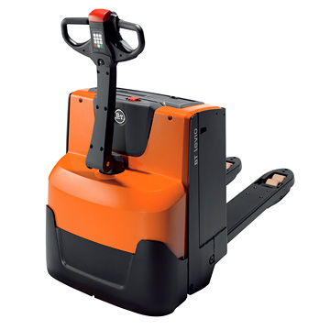
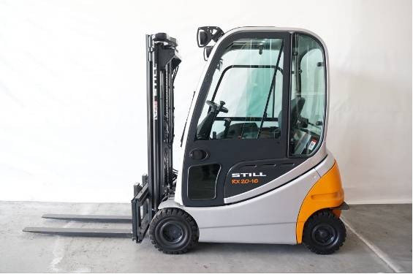
Додаток 2. Технічні характеристики

Електричний навантажувач Still, BT, Jungheinrich, Linde, Nissan, Komatsu, Yale | Електричний самохідний фронтальний штабелер з висувною кареткою (Still, BT, Jungheinrich, Linde, Yale) | Повідкові електровізки Still, BT, Jungheinrich, Linde, Yale
Висота підйому вил – 6 метрів | Висота підйому вил – від 10 метрів до 10,5 м (в залежності від ціни) | Вантажопідйомність 1,5 тони
Радіус розвороту – не більше 1.5 м. | Вантажопідйомність від 1,4 тони (від 0,7 тони на максимальній висоті) | Двигун змінного струму
Трьох- чи чотирьохопорний | Наявне бокове зміщення та нахил вил | З підніжкою для оператора
Вантажопідйомність від 1,5 тони (450 кг на максимальній висоті) | Колеса для наливних підлог | Спарені колеса
Наявне бокове зміщення вил та нахил мачти | Розмір вил 40x120 (100)x1150 мм | Наявність пониженної швидкості
Тип керування -- джойстик | Батарея 620 А/г | Можливість руху з вертикальною ручкою на пониженій швидкості
Тип шин – супереластик. | Запасна АКБ 620 А/г | Індикатор заряду
Розмір вил 40x80x800 мм | Зарядний пристрій | Тип коліс – поліуритан.
Батарея 900 А/г | Стіл для заміни АКБ | Розмір вил – під палети 1200 мм
Напруга батареї – 24 В |  | Напруга батареї – 24 В
Зарядний пристрій з можливістю живлення від 220 В. |  | Батарея від 225 А/г
Сигнальні лампи руху |  | Можливість бокової зміни батарей
Зумер заднього ходу |  | 8-и годинний зарядний пристрій з можливістю живлення від 220 В.
Освітлення робочої зони

